关系图
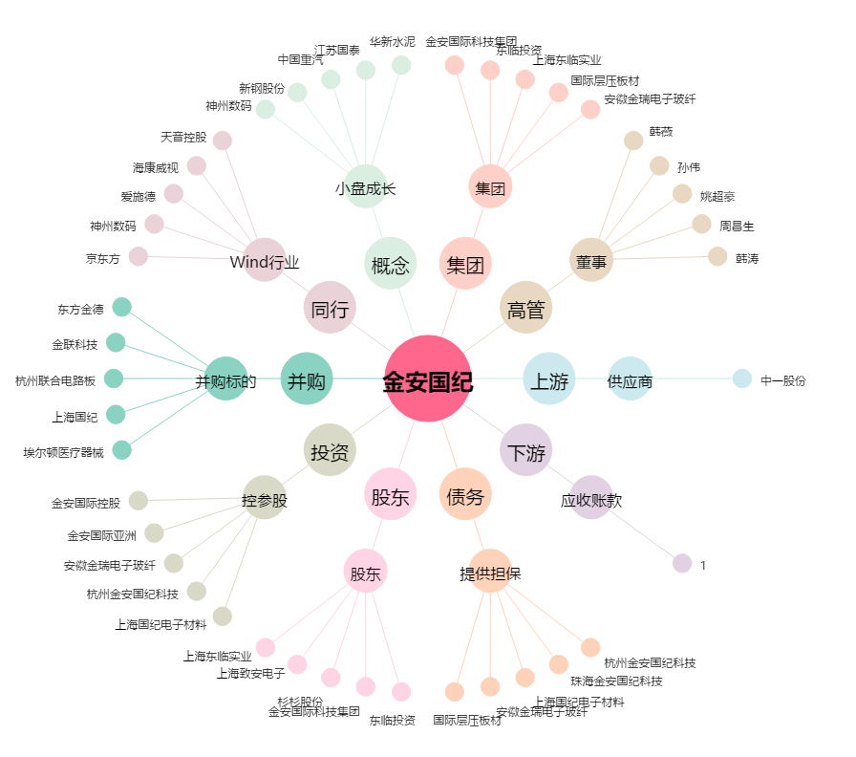
金安国纪[002636.SZ] - 关系概览图

